АП+Прайс
 |  | Рекламное агентство ПРЕМИУМ ЛИФТ
 |  | АДРЕСНАЯ ПРОГРАММА И ПРАЙС

 |  | ЦАО

РАЙОН
 | Количество стендов | Микрорайон | Кол-во стендов | Дата начала РК (период 1мес) | Стоимость А5 200 руб стенд | Стоимость А4 320 руб стенд | Стоимость А3 550 руб стенд | Рекламный носитель
ЦАО | 66 | Красносельский-Пресненский | 66 | с 15 числа | 13,200.00 | 21,120.00 | 36,300.00 | Закрытый стенд в лифте
Красносельский-Пресненский | 66
Красносельский 1-й Красносельский пер 7-9с2 | 6
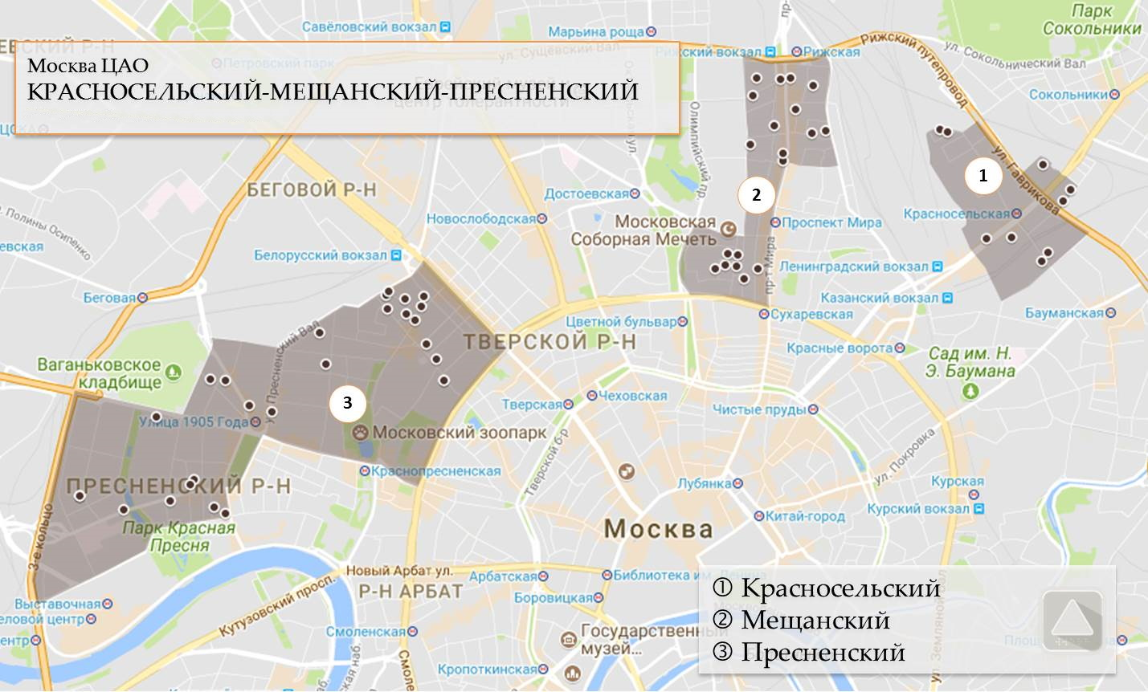
Красносельский Гаврикова 3-1 | 4
Красносельский Краснопрудная 22-24 | 6
Красносельский Малая Красносельская 10-3 | 1
Красносельский Малая Красносельская 12 | 2
Красносельский Русаковская 8 | 3
Пресненский 2-я Брестская 37 | 1
Пресненский Большая Грузинская 57к1 | 3
Пресненский Большая Грузинская 63к1 | 1
Пресненский Большая Декабрьская 8 | 3
Пресненский Большой Кондратьевский пер 14 | 1
Пресненский Большой Кондратьевский пер 4к2 | 1
Пресненский Большой Кондратьевский пер 8к1 | 1
Пресненский Вал 40 | 3
Пресненский Вал 8к2 | 1
Пресненский Звенигородское шоссе 13 | 3
Пресненский Красина 24-28 | 1
Пресненский Красина 7с1 | 1
Пресненский Малая Грузинская 29 | 1
Пресненский Мантулинская 2 | 3
Пресненский Стрельбищенский пер 5 | 3
Пресненский Стрельбищенский пер 5к2 | 3
Пресненский Стрельбищенский пер 5к3 | 2
Пресненский Улица 1905 года 19 | 1
Пресненский Улица 1905 года 21 | 2
Пресненский Улица 1905 года 4 | 4
Пресненский Шмитовский проезд 13 | 4
Пресненский Шмитовский проезд 18 | 1
Общий итог | 66

